Iabco
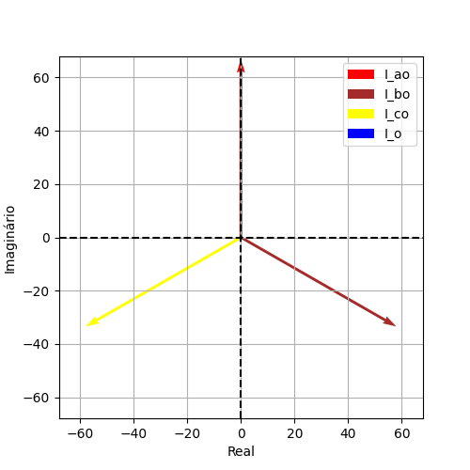
Iao | Ibo | Ico | Ion
66.939161645 | 66.939161645 | 66.939161645 | 0
1.5707963268 | -0.5235987756 | -2.617993878 | 0
7.1054273576E-15 | 57.971014493 | -57.971014493 | 0
66.939161645 | -33.469580823 | -33.469580823 | 0
(7.105427357601002e-15+66.93916164517398j) | (57.97101449275361-33.46958082258702j) | (-57.97101449275362-33.46958082258696j) | 0j

Iabco1
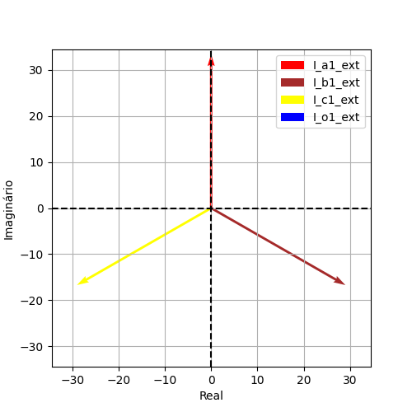
Iao | Ibo | Ico | Ion
33.469580823 | 33.469580823 | 33.469580823 | 3.5527136788E-15
1.5707963268 | -0.5235987756 | -2.617993878 | 0
3.5527136788E-15 | 28.985507246 | -28.985507246 | 3.5527136788E-15
33.469580823 | -16.734790411 | -16.734790411 | 0
(3.552713678800501e-15+33.46958082258699j) | (28.985507246376805-16.73479041129351j) | (-28.985507246376805-16.73479041129348j) | (3.552713678800501e-15+0j)

Iabco2

Iao | Ibo | Ico | Ion
33.469580823 | 33.469580823 | 33.469580823 | 3.5527136788E-15
1.5707963268 | -0.5235987756 | -2.617993878 | 0
3.5527136788E-15 | 28.985507246 | -28.985507246 | 3.5527136788E-15
33.469580823 | -16.734790411 | -16.734790411 | 0
(3.552713678800501e-15+33.46958082258699j) | (28.985507246376805-16.73479041129351j) | (-28.985507246376805-16.73479041129348j) | (3.552713678800501e-15+0j)

